Soal Bagian I
 | Uji Normalitas
 | Berdasarkan hasil uji normalitas Kolmogorov-Smirnov pada tingkat signifikansi 5% (0.05), ditemukan bahwa:

 | 1. Variabel TPK terdistribusi NORMAL, karena nilai Sig. 0.200 > 0.05
 | 2. Variabel Rata-Rata Lama Menginap (Hari) terdisribusi TIDAK NORMAL, karena nilai Sig. 0.001 < 0.05
 | 3. Variabel Wisatawan Mancanegara yang Datang ke DKI Jakarta terdistribusi TIDAK NORMAL, karena nilai Sig. 0.000 < 0.05

 | Karena terdapat 2 variabel yang TIDAK NORMAL, maka analisis korelasi dilanjutkan menggunakan metode non-parametrik yaitu Uji Korelasi Spearman Rank .

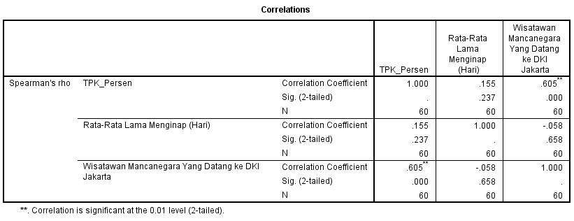
 |  | A. Hubungan antara Jumlah Wisatawan Mancanegara dengan TPK:
 |  | 1. Signifikansi Hubungan:
 |  | Berdasarkan tabel output SPSS, diperoleh nilai Sig. (2-tailed) sebesar 0,000. Karena nilai 0,000 < 0,05, maka terdapat hubungan yang Signifikan secara statistik antara Jumlah Wisatawan Mancanegara dengan TPK hotel bintang di DKI Jakarta.

 |  | 2. Arah Hubungan:
 |  | Nilai koefisien korelasi bernilai Positif (0,605), yang berarti arah hubungannya searah. Makna praktisnya, semakin meningkat jumlah kunjungan wisatawan mancanegara yang datang, maka tingkat penghunian kamar hotel bintang juga akan semakin meningkat.

 |  | 3. Kekuatan Hubungan:
 |  | Nilai Correlation Coefficient adalah sebesar 0,605. Berdasarkan standar klasifikasi, angka ini menunjukkan bahwa kekuatan hubungan antar kedua variabel masuk dalam kategori Kuat (rentang 0,60 - 0,79).

 |  | B. Hubungan antara Rata-Rata Lama Menginap dengan TPK
 |  | 1. Signifikansi Hubungan:
 |  | Berdasarkan tabel output SPSS, diperoleh nilai Sig. (2-tailed) sebesar 0,237. Karena nilai 0,237 > 0,05, maka TIDAK terdapat hubungan yang signifikan secara statistik antara Rata-Rata Lama Menginap dengan TPK hotel bintang di DKI Jakarta.

 |  | 2. Arah Hubungan:
 |  | Nilai koefisien korelasi bernilai Positif (0,155), yang berarti arah hubungannya searah. Namun, karena hasil signifikansinya di atas 0,05, pola hubungan ini dianggap tidak meyakinkan dan diabaikan secara statistik.

 |  | 3. Kekuatan Hubungan:
 |  | Nilai Correlation Coefficient adalah sebesar 0,155. Angka ini menunjukkan bahwa kekuatan hubungan antara lama menginap dengan keterisian kamar masuk dalam kategori Sangat Lemah (rentang 0,00 - 0,19).

 |  | C. Hubungan antara Jumlah Wisatawan Mancanegara dengan Rata-Rata Lama Menginap
 |  | 1. Signifikansi Hubungan:
 |  | Berdasarkan tabel output SPSS, diperoleh nilai Sig. (2-tailed) sebesar 0,658. Karena nilai 0,658 > 0,05, maka TIDAK terdapat hubungan yang signifikan secara statistik antara Jumlah Wisatawan Mancanegara dengan Rata-Rata Lama Menginap.

 |  | 2. Arah Hubungan:
 |  | Nilai koefisien korelasi bernilai Negatif (-0,058), yang berarti arah hubungannya berlawanan arah. Namun, karena tidak terbukti signifikan, hubungan ini tidak memiliki makna statistik yang berarti.

 |  | 3. Kekuatan Hubungan:
 |  | Nilai Correlation Coefficient hanya sebesar -0,058. Angka ini menunjukkan bahwa kekuatan hubungan antar kedua variabel independen tersebut berada dalam kategori Sangat Lemah (hampir mendekati angka 0)

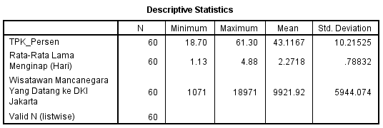
Analisis statistik deskriptif dilakukan untuk memberikan gambaran umum mengenai karakteristik, sebaran, dan profil dasar dari masing-masing variabel numerik dalam penelitian ini selama periode tahun 2021. Berdasarkan hasil pengolahan data, diperoleh ringkasan data sebagai berikut:

1. Variabel Tingkat Penghunian Kamar (TPK) Hotel Bintang (Y)
* Nilai Rata-rata (Mean): Nilai rata-rata TPK hotel bintang di DKI Jakarta sepanjang tahun 2021 adalah sebesar 43,12%. Secara praktis di dunia pariwisata, angka ini menunjukkan bahwa performa keterisian kamar hotel di ibu kota secara umum masih berada di bawah 50% (belum optimal), yang mengindikasikan industri perhotelan masih dalam fase pemulihan pasca-pandemi.
* Rentang Data: Nilai TPK terendah (Minimum) berada di angka 18,70% (terjadi pada masa pembatasan mobilitas ketat) dan nilai tertinggi (Maximum) berhasil mencapai 61,30%. Standar deviasi sebesar 10,21 menunjukkan bahwa variasi fluktuasi keterisian kamar antar-bulan dan antar-kelas bintang hotel cukup dinamis.

2. Variabel Rata-Rata Lama Menginap Tamu (X1)
- Nilai Rata-rata (Mean): Rata-rata durasi menginap tamu di hotel bintang DKI Jakarta adalah selama 2,27 hari (sekitar 2 malam). Angka ini sangat koheren dengan karakteristik DKI Jakarta yang lebih dominan sebagai destinasi wisata bisnis (MICE) atau transit, di mana pergerakan tamunya relatif cepat.
- Rentang Data: Durasi menginap paling singkat (Minimum) adalah 1,13 hari dan durasi terlama (Maximum) mencapai 4,88 hari.

3. Variabel Kunjungan Wisatawan Mancanegara (X2)
- Nilai Rata-rata (Mean): Rata-rata kunjungan wisman yang masuk ke DKI Jakarta adalah sebanyak 9.922 orang per bulan selama tahun 2021.
- Rentang Data: Angka kunjungan terendah (Minimum) menyentuh angka 1.071 orang per bulan, sedangkan angka tertinggi (Maximum) mencapai 18.971 orang per bulan.
Adapun nilai standar deviasi yang besar pada jumlah wisman (5.944,07) mencerminkan sebaran data yang sangat lebar. Artinya, kunjungan wisatawan asing ke DKI Jakarta selama periode 2021 mengalami pasang surut yang ekstrem tiap bulannya. Hal ini menjadi bukti nyata dampak pembatasan mobilitas internasional yang regulasinya fluktuatif selama masa pemulihan.

Soal Bagian II
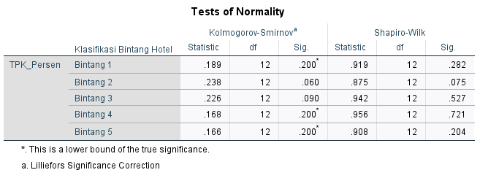
Berdasarkan uji normalitas Shapiro-Wilk, seluruh kelompok memiliki nilai signifikansi lebih dari 0,05, yaitu Bintang 1 (0,282), Bintang 2 (0,075), Bintang 3 (0,527), Bintang 4 (0,721), dan Bintang 5 (0,204). Dengan demikian, data TPK_Persen pada seluruh klasifikasi bintang hotel berdistribusi normal sehingga asumsi normalitas terpenuhi.

Berdasarkan uji homogenitas Levene berdasarkan nilai mean, diperoleh nilai signifikansi sebesar 0,034. Karena nilai signifikansi tersebut lebih kecil dari 0,05, maka dapat disimpulkan bahwa varians data TPK_Persen antar kelompok klasifikasi bintang hotel tidak homogen. Dengan demikian, asumsi homogenitas varians tidak terpenuhi.

Berdasarkan hasil uji ANOVA, diperoleh nilai signifikansi (Sig.) sebesar 0,008. Karena nilai tersebut lebih kecil dari 0,05 (0,008 < 0,05), maka H0 ditolak. Artinya, terdapat perbedaan rata-rata TPK_Persen yang signifikan antar kelompok yang diuji. Namun, untuk mengetahui kelompok mana saja yang berbeda secara signifikan, perlu dilanjutkan dengan uji Post Hoc.

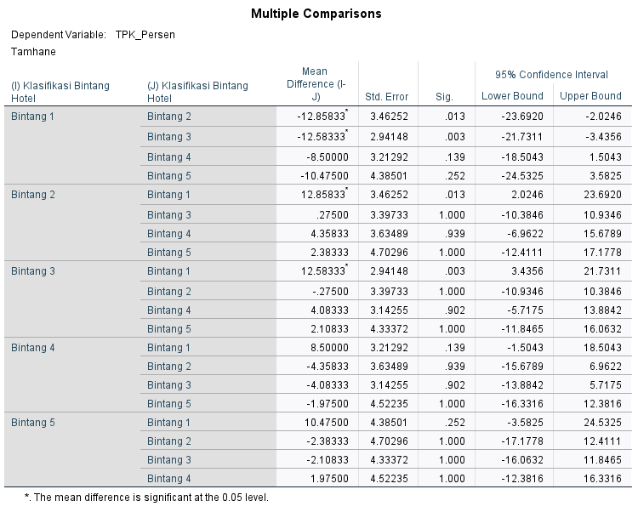
 | Berdasarkan uji Post Hoc Tamhane, terdapat perbedaan yang signifikan antara hotel Bintang 1 dengan Bintang 2 (Sig. = 0,013) dan Bintang 1 dengan Bintang 3 (Sig. = 0,003). Sementara itu, perbandingan antar kelompok lainnya tidak menunjukkan perbedaan yang signifikan karena memiliki nilai signifikansi lebih dari 0,05.

 | TAMHANE`S T2

Soal Bagian III
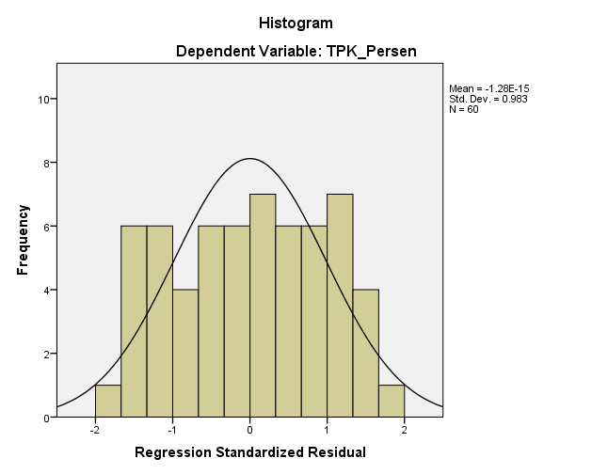
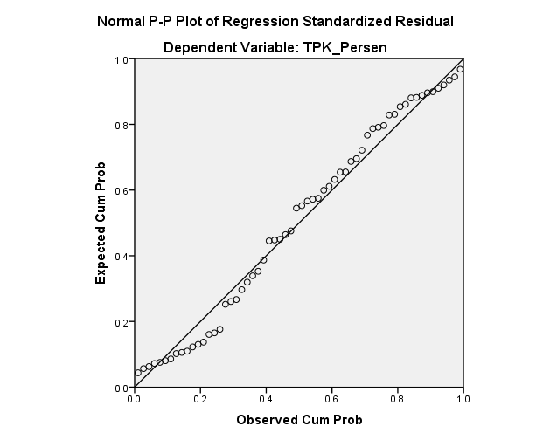

 |  |  |  | Uji Asumsi Klasik

 |  |  |  | A. Uji Normalitas Residual

 |  |  |  | Analisis Grafik Histogram: Kurva berbentuk menyerupai lonceng (bell-shaped) yang simetris, tidak miring ekstrem ke kanan ataupun ke kiri.

 |  |  |  | Analisis Grafik Normal P-P Plot: Titik-titik data (lingkaran kecil) menyebar di sekitar garis diagonal dan mengikuti arah garis diagonal tersebut dengan sangat rapat.

 |  |  |  | Kesimpulan: Model regresi telah memenuhi asumsi Normalitas Residual (data residual berdistribusi normal) sehingga layak digunakan.

 |  |  |  | B. Uji Multikolinearitas (Tabel Coefficients)

 |  |  |  | Analisis Angka: Nilai Tolerance untuk variabel Lama Menginap dan Jumlah Wisman adalah 0.967 (di atas 0.1). Sementara itu, nilai VIF (Variance Inflation Factor) untuk kedua variabel adalah 1.034 (jauh di bawah 10).
 |  |  |  | Kesimpulan: Tidak terjadi gejala multikolinearitas antar variabel independen dalam model regresi ini.

 |  | Persamaan & Koefisien regresi (B):
 |  | TPK (Y)= 26.860 + 2.333(LamaMenginap(X1)) + 0.001(JumlahWisman(X2))

 |  | Konstanta (26.860)/Postif: Jika rata-rata lama menginap dan jumlah wisman bernilai 0, maka tingkat hunian kamar hotel di Jakarta dasarnya berada di angka 26.86%.
 |  | Secara praktis, ini menunjukkan bahwa hotel-hotel di Jakarta tetap memiliki pangsa pasar dasar yang konstan, yang kemungkinan besar disokong oleh wisatawan domestik (nusantara) atau aktivitas bisnis lokal (corporate event/MICE).

 |  | Koefisien (X1) (2.333/Positif): Setiap penambahan 1 hari rata-rata lama menginap, maka TPK akan meningkat sebesar 2.33% (dengan asumsi variabel lain konstan).
 |  |  | (Catatan: Nilai koefisien kecil karena skala data wisman mencapai puluhan ribu orang, yang berarti jika wisman naik 10.000 orang, TPK hotel melonjak nyata sebesar 10%).

 |  | Koefisien (X2) (0.001)/Positif: Setiap penambahan 1 orang wisatawan mancanegara, TPK akan meningkat sebesar 0.001%.

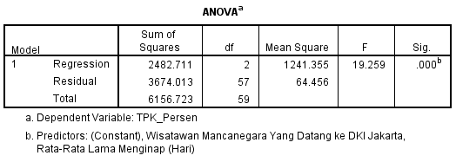
Uji F( Simultan)

Nilai F-Hitung: 19.259 dengan nilai Sig. = 0.000.

Kesimpulan: Karena nilai Sig. 0.000 < 0.05, maka model regresi ini signifikan secara simultan.
 | Artinya, variabel Rata-Rata Lama Menginap dan Jumlah Wisatawan Mancanegara secara bersama-sama
 | berpengaruh nyata terhadap Tingkat Penghunian Kamar (TPK) hotel di DKI Jakarta.

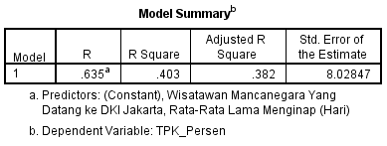
Nilai R2

Nilai R square: 0.403 (atau 40.3%).

Kesimpulan: Variabel Lama Menginap dan Jumlah Wisatawan Mancanegara mampu memberikan kontribusi pengaruh sebesar 40.3%
 | terhadap naik-turunnya nilai TPK hotel bintang di Jakarta. Sementara sisanya sebesar 59.7% dijelaskan oleh
 | variabel-variabel lain di luar model penelitian ini (seperti tarif kamar, event daerah, atau kondisi ekonomi).

 |  | Uji t (Parsial)

 |  | 1. Pengaruh Rata-Rata Lama Menginap (X1) terhadap TPK (Y):
 |  | Nilai t-hitung = 1.730 dengan Sig. = 0.089.
 |  | Karena nilai Sig. 0.089 > 0.05, kesimpulannya variabel Lama Menginap tidak berpengaruh signifikan secara parsial terhadap TPK.
 |  | Di dunia nyata perhotelan Jakarta, durasi menginap seorang tamu tidak menjadi penentu utama tinggi-rendahnya okupansi keseluruhan karena tingginya frekuensi keluar-masuk tamu bisnis harian.

 |  | 2. Pengaruh Wisatawan Mancanegara (X2) terhadap TPK (Y):
 |  | Nilai t-hitung = 6.176 dengan Sig. = 0.000.
 |  | Karena nilai Sig. 0.000 < 0.05, kesimpulannya variabel Jumlah Wisman berpengaruh signifikan dan positif terhadap TPK.
 |  | Makna praktisnya, volume kedatangan turis asing lewat pintu masuk Jakarta adalah motor penggerak utama yang secara nyata menaikkan keterisian kamar hotel bintang di DKI Jakarta.

